Vat lieu
1. VẬT LIỆU SỬ DỤNG CẤU KIỆN BTCT TRONG ETABS V17 THEO TCVN 5574-2018
1.1. Cường độ (Strength)
1.1.1. Material Properties - Cường độ tiêu chuẩn Vật liệu, được sử dụng lúc khai báo vật liệu đầu vào
* Bê tông
Eb | = | 27000 | MPa | Giá trị modun đàn hồi ban đầu của Bê tông khi nén và khi kéo
Rb,n | = | 15 | MPa | Cường độ chịu nén dọc trục
Rbt,n | = | 1.35 | MPa | Cường độ chịu kéo dọc trục

* Côt thép
Es | = | 200000 | MPa | Modun đàn hồi của thép
Rs,n | = | 300 | MPa | Giá trị tiêu chuẩn cường độ chịu kéo của thép

1.1.2. Allowables - Cường độ tính toán, được sử dụng trong thiết kế cốt thép
* Bê tông (Concrete)
Rb,n | = | 15 | MPa | Cường độ chịu nén dọc trục
Rb(long) | = | 11.54 | MPa | Giá trị tính toán cường độ chịu nén dọc trục Rb= γbi*Rb,n /γbc , khi có tác dụng dài hạn của tải trọng
Rb(short) | = | 11.54 | MPa | Giá trị tính toán cường độ chịu nén dọc trục Rb= γbi*Rb,n /γbc , khi có tác dụng ngắn hạn của tải trọng
Rbt(long) | = | 0.9 | MPa | Giá trị tính toán cường độ chịu kéo dọc trục Rbt= Rbt,n /γbt , khi có tác dụng dài hạn của tải trọng
Rbt(short) | = | 0.9 | MPa | Giá trị tính toán cường độ chịu kéo dọc trục Rbt= Rbt,n /γbt , khi có tác dụng ngắn hạn của tải trọng
Eb | = | 27000 | MPa | Giá trị modun đàn hồi ban đầu của Bê tông khi nén và khi kéo

* Côt thép (Rebar)
Rs,n | = | 300 | MPa | Giá trị tiêu chuẩn cường độ chịu kéo của thép
Rs | = | 260.87 | MPa | Giá trị tính toán cường độ chịu kéo của thép Rs= γsi*Rs,n/γs
Rsc(long) | = | 260.87 | MPa | Giá trị tính toán cường độ chịu nén của thép, khi có tác dụng dài hạn của tải trọng <= 500MPa
Rsc(short) | = | 260.87 | MPa | Giá trị tính toán cường độ chịu nén của thép, khi có tác dụng ngắn của tải trọng <=400MPa
Rsw | = | 240 | MPa | Giá trị tính toán cường độ của thép ngang (thép chịu cắt), <=300MPa

1.2. Biến dạng (Strain)
1.2.1. Bê tông
Biến dạng bê tông lấy theo sơ đồ 2 đoạn thẳng
* Biến dạng nén
εb (dài hạn) |  |  |  |  | εb (ngắn hạn)
εb0 | = | 0.0034 |  |  | εb0 | = | 0.002
εb1 | = | 0.0028 | là εb1,red |  | εb1 | = | 0.0015 | là εb1,red
εb2 | = | 0.0048 |  |  | εb2 | = | 0.0035
* Biến dạng kéo
εbt (dài hạn) |  |  |  |  | εbt (ngắn hạn)
εbt0 | = | 0.00024 |  |  | εbt0 | = | 0.0001
εbt1 | = | 0.00008 |  |  | εbt1 | = | 0.00022
εbt2 | = | 0.00031 |  |  | εbt2 | = | 0.00015
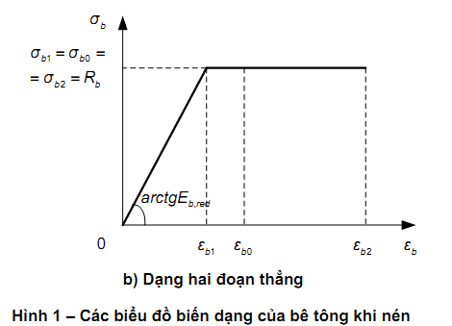

1.2.2. Cốt thép
εs
εs0 | = | 0.0013043478261 |  | Lấy theo công thức cốt thép có giới hạn chảy thực tế Rs/Es
εs2 | = | 0.025 |  | Biến dạng tới hạn lấy bằng 0.025
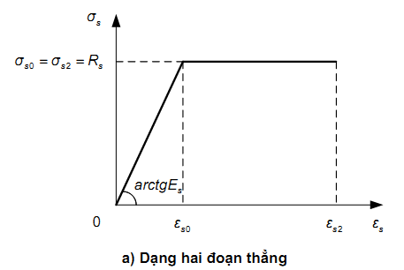

1.3. Các thông số thiết kế
1.3.1. Thông số chung
γb | = | 1.3 |  | Xem trang 32 - TCVN - 5574-2018
γbt | = | 1.5 |  | Xem trang 32 - TCVN - 5574-2018
γs | = | 1.15 |  | Xem trang 45, lấy 1.15 ở TTGH 1 và 1 ở TTGH 2
γs1 | = | 1 |  | γsi ( theo trang 45, TCVN 5574 - 2018 chưa nói rõ, SP.63.13330.12, bản
 |  |  |  | tiếng Anh cũng chưa nói rõ, tạm tham khảo TCVN 356-2005)
1.3.2. Các hệ số điều kiện làm việc của Bê tông (Xem trang 27 - SP.63.13330.12 và trang 33 - TCVN 5574-2018)
γb1 | = | 1 |  | Xét đến dài hạn và ngắn hạn của tải trọng, nếu tải dài hạn lấy 0.9
γb2 | = | 1 |  | Chỉ áp dụng kết cấu BT, lấy 0.9
γb3 | = | 1 |  | Áp dụng kết cấu BT và BTCT đổ theo phương thẳng đúng, lấy 0.85 cho đổ cao hơn 1.5m
γb4 | = | 1 |  | Xét với Bê tông tổ ong
γb5 | = | 1 |  | Xét tới đóng băng và tuyết

